Hoja1
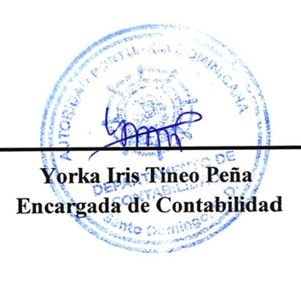



AUTORIDAD PORTUARIA DOMINICANA
Balance General
Al 30 de junio 2026
(Valores en RD$)

ACTIVO |  | 2026
Activo Corriente
 | Efectivo y equivalentes de efectivo | 518,263,922.29
 | Inversiones a corto plazo | 1,156,054.14
 | Cuentas por cobrar a corto plazo | 925,621,807.33
 | Inventarios | 17,920,344.07
 | Otros activos corrientes | 12,168,135.45
Total Activo Corriente |  | 1,475,130,263.28
Activo no Corriente
 | Inversiones a Largo plazo | 5,832,700.00
 | Propiedades, planta y equipo neto | 3,404,872,485.13
Total Activo no Corriente |  | 3,410,705,185.13
Total Activo |  | 4,885,835,448.41
PASIVO
Pasivo Corriente
 | Cuentas a pagar a corto plazo | 67,208,033.46
 | Otras cuentas comerciales a pagar c/p | 1,297,959,496.16
 | Retenciones y acumulaciones a pagar c/p | 93,079,093.46
 | Provisiones a corto plazo | 670,127,686.37
 | Beneficios a los empleados a pagar a corto plazo | 214,194,425.37
 | Otros pasivos corrientes | 7,928,790.03
Total Pasivo Corriente |  | 2,350,497,524.85
Total Pasivo |  | 2,350,497,524.85
Patrimonio
Patrimonio Público
 | Capital | 959,791,478.98
 | Resultados acumulados | 1,428,120,835.35
 | Ahorros o desahorros del periodo | 147,425,619.23
Total Patrimonio público |  | 2,535,337,933.56
Total Patrimonio |  | 2,535,337,933.56
Total Pasivos y Patrimonio |  | 4,885,835,458.41

